关系图
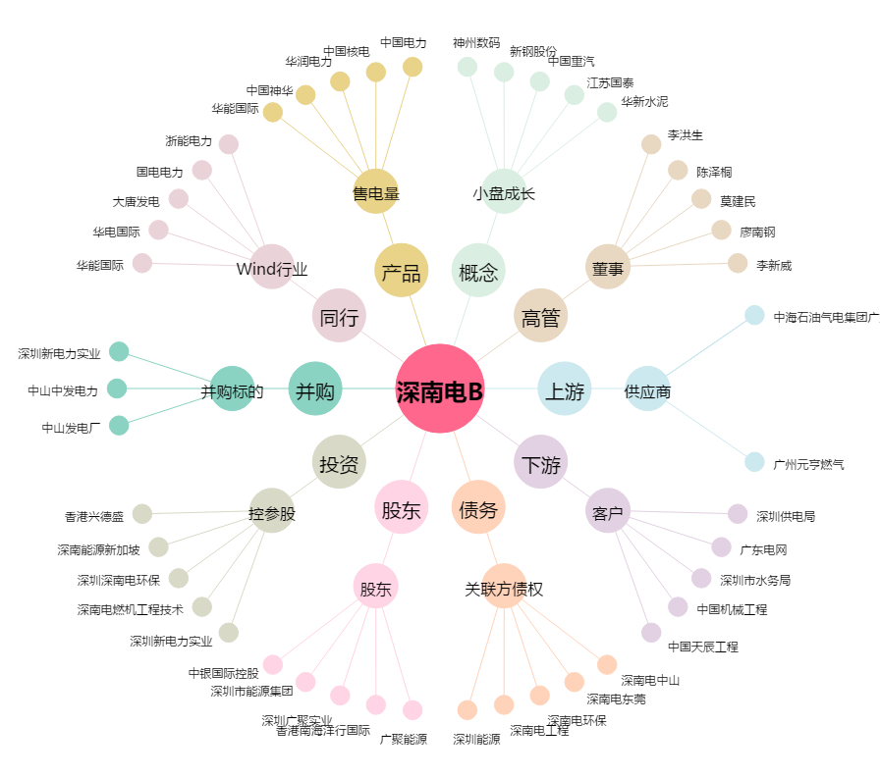
深南电B[200037.SZ] - 关系概览图

